Check List
 | Aviso | 30060037444 | Código Obra | CGED-19003398
 | Fecha | 2019-06-03 | OT
Recepción de Croquis para ser dibujado en IGEA - Emergencias | Supervisor/Jefe Turno: |  | victor navarro
 | J. Delegación: |  | fernando vargas
 | Delegación: |  | curico
 | Nombre de la Obra: |  | Cambio de Trasformador quemado de SED 32 , de 45 KVA

ITEMS | NECESARIO | ADJUNTADO | Estado | Notas
1.- FORMATO (dibujo)
Plano o Croquis para dibujar en iGEA | SI | SI | 2
Fotografías del evento | SI | SI | 2 | Antes y despues
2.- INFORMACIÓN EMERGENCIA - RED DAÑADA, REPARADA
Número Placa Soporte (poste) SED | SI | SI | 2 | Placa Poste 5-001848
Altura de poste(s) instalado(s) | SI | SI | 2
Material del poste (hormigon, madera, fierro) | SI | SI | 2
Otros elementos reemplazados (Tierra de protección, tirante, mufas, estructura) | SI | SI | 2
Descripción detallada del Trabajo Realizado (a ser llenado por Supervisor/Jefe de Turno): Se cambia trasformador quemado en el sector de villa prat Trafo intalado : ( N° 720699507 ,marca Tusan , 45 kva ) Trafo retirado :( N° 5734 marca carr y cia , 45 kva ) Nota: Se remplaza trasformador y cabanas

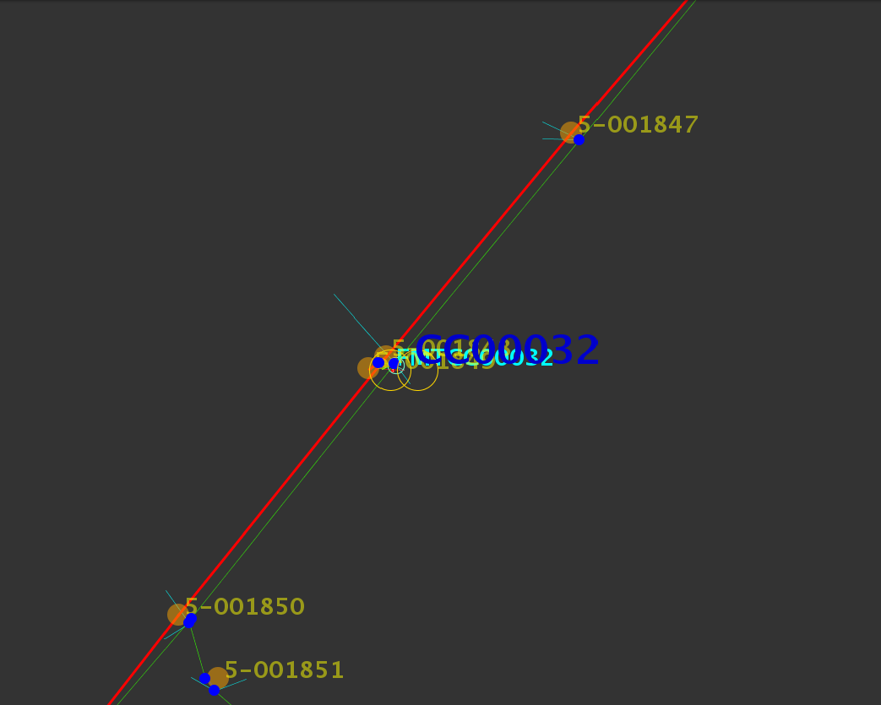 Croquis (plano o a mano alzada)

 | Aviso | 30000124076 | Código Obra | CGED-19003398
 | Fecha | 2019-05-03 | OT
Recepción de Croquis para ser dibujado en IGEA - Emergencias | Supervisor/Jefe Turno: |  | victor navarro
 | J. Delegación: |  | fernando vargas
 | Delegación: |  | curico
 | Nombre de la Obra: |  | Cambio de Trasformador quemado de SED 45491 , de 45 KVA a 112,5 KVA

ITEMS | NECESARIO | ADJUNTADO | Estado | Notas
1.- FORMATO (dibujo)
Plano o Croquis para dibujar en iGEA | SI | SI | 2
Fotografías del evento | SI | SI | 2 | Antes y despues
2.- INFORMACIÓN EMERGENCIA - RED DAÑADA, REPARADA
Número Placa Soporte (poste) SED | SI | SI | 2 | Placa Poste 357178
Altura de poste(s) instalado(s) | SI | SI | 2
Material del poste (hormigon, madera, fierro) | SI | SI | 2
Otros elementos reemplazados (Tierra de protección, tirante, mufas, estructura) | SI | SI | 2
Descripción detallada del Trabajo Realizado (a ser llenado por Supervisor/Jefe de Turno): Se cambia trasformador quemado en molina poblacion parque ingles Trafo intalado : ( N° 721292004 ,marca Tusan , 112,5 kva año 2018) Trafo retirado :( N° 721029704 marca Tusan , 45 kva año 1988 ) Nota: Se remplaza trasformador de 45 kva a 112,5 kva

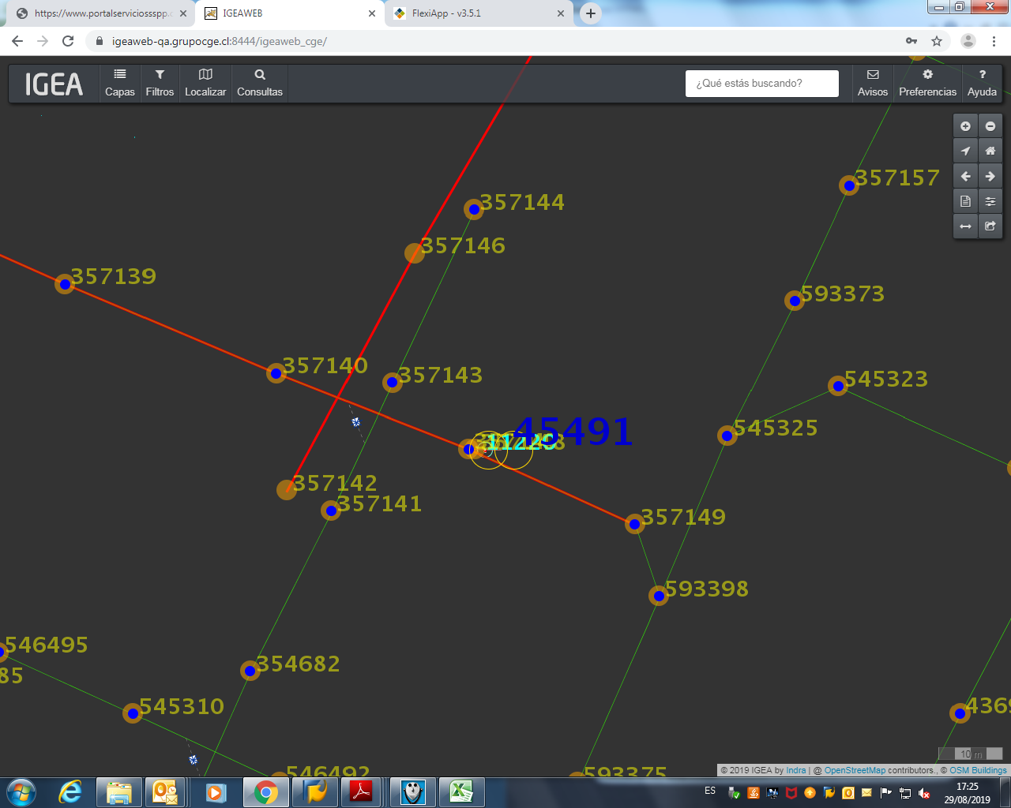 Croquis (plano o a mano alzada)

 | Aviso | 30000124076 | Código Obra | CGED-19003398
 | Fecha | 2019-04-27 | OT
Recepción de Croquis para ser dibujado en IGEA - Emergencias | Supervisor/Jefe Turno: |  | Oscar Urzua
 | J. Delegación: |  | fernando vargas
 | Delegación: |  | curico
 | Nombre de la Obra: |  | Cambio de Trasformador quemado de SED 45491 , de 10 KVA a 15 KVA

ITEMS | NECESARIO | ADJUNTADO | Estado | Notas
1.- FORMATO (dibujo)
Plano o Croquis para dibujar en iGEA | SI | SI | 2
Fotografías del evento | SI | SI | 2 | Antes y despues
2.- INFORMACIÓN EMERGENCIA - RED DAÑADA, REPARADA
Número Placa Soporte (poste) SED | SI | SI | 2 | Placa Poste 406653
Altura de poste(s) instalado(s) | SI | SI | 2
Material del poste (hormigon, madera, fierro) | SI | SI | 2
Otros elementos reemplazados (Tierra de protección, tirante, mufas, estructura) | SI | SI | 2
Descripción detallada del Trabajo Realizado (a ser llenado por Supervisor/Jefe de Turno): Se cambia trasformador quemado en callejon guico 2 romeral : ( N° 720680401,marca Tusan , 15 kva año 2017) Trafo retirado :( N° 16814 marca RHona ,10 kva año 1985 ) Nota: Se remplaza trasformador de 10 kva a 15 kva

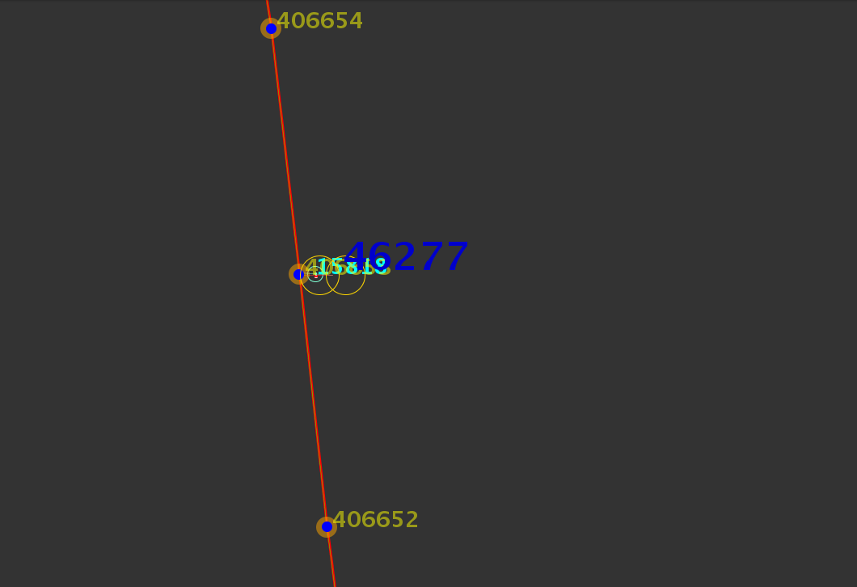 Croquis (plano o a mano alzada)

 | Aviso | 30000121846 | Código Obra | CGED-19003398
 | Fecha | 2019-04-04 | OT
Recepción de Croquis para ser dibujado en IGEA - Emergencias | Supervisor/Jefe Turno: |  | Alfonso Villagra
 | J. Delegación: |  | fernando vargas
 | Delegación: |  | curico
 | Nombre de la Obra: |  | Cambio de Trasformador quemado de SED 45542 , de 45 KVA

ITEMS | NECESARIO | ADJUNTADO | Estado | Notas
1.- FORMATO (dibujo)
Plano o Croquis para dibujar en iGEA | SI | SI | 2
Fotografías del evento | SI | SI | 2 | Antes y despues
2.- INFORMACIÓN EMERGENCIA - RED DAÑADA, REPARADA
Número Placa Soporte (poste) SED | SI | SI | 2 | Placa Poste
Altura de poste(s) instalado(s) | SI | SI | 2
Material del poste (hormigon, madera, fierro) | SI | SI | 2
Otros elementos reemplazados (Tierra de protección, tirante, mufas, estructura) | SI | SI | 2
Descripción detallada del Trabajo Realizado (a ser llenado por Supervisor/Jefe de Turno): Se cambia trasformador quemado en sector casa balnca Trafo intalado : ( N° 720708102 ,marca Tusan , 15 kva) Trafo retirado :( N° 480016 marca RHona ,45 kva ) Nota: Se remplaza trasformador de 45 kva a 45 kva

Croquis (plano o a mano alzada)

 | Aviso | 30000121846 | Código Obra | CGED-19003398
 | Fecha | 2019-06-17 | OT
Recepción de Croquis para ser dibujado en IGEA - Emergencias | Supervisor/Jefe Turno: |  | Victor Medina
 | J. Delegación: |  | fernando vargas
 | Delegación: |  | curico
 | Nombre de la Obra: |  | Cambio de Trasformador quemado de SED 45542 , de 15 KVA

ITEMS | NECESARIO | ADJUNTADO | Estado | Notas
1.- FORMATO (dibujo)
Plano o Croquis para dibujar en iGEA | SI | SI | 2
Fotografías del evento | SI | SI | 2 | Antes y despues
2.- INFORMACIÓN EMERGENCIA - RED DAÑADA, REPARADA
Número Placa Soporte (poste) SED | SI | SI | 2 | Placa Poste 406557
Altura de poste(s) instalado(s) | SI | SI | 2
Material del poste (hormigon, madera, fierro) | SI | SI | 2
Otros elementos reemplazados (Tierra de protección, tirante, mufas, estructura) | SI | SI | 2
Descripción detallada del Trabajo Realizado (a ser llenado por Supervisor/Jefe de Turno): Se cambia trasformador quemado en subida la yesca romeral Trafo intalado : ( N° 720688305 ,marca Tusan , 15 kva año 2018) Trafo retirado :( N° 720647001 marca Tusan ,15 kva año 2017 ) Nota: Se remplaza trasformador de 15 kva a 45 kva

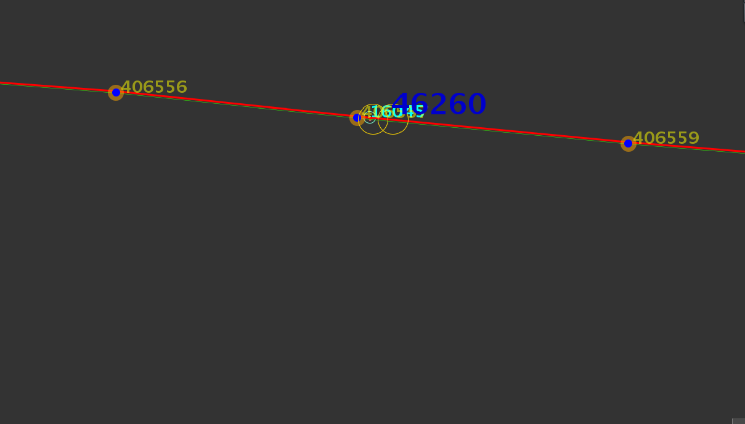 Croquis (plano o a mano alzada)

 | Aviso | 30000121846 | Código Obra | CGED-19003398
 | Fecha | 2019-05-05 | OT
Recepción de Croquis para ser dibujado en IGEA - Emergencias | Supervisor/Jefe Turno: |  | Victor Medina
 | J. Delegación: |  | fernando vargas
 | Delegación: |  | curico
 | Nombre de la Obra: |  | Cambio de Trasformador quemado de SED 46149 , de 5 KVA por 10 KVA

ITEMS | NECESARIO | ADJUNTADO | Estado | Notas
1.- FORMATO (dibujo)
Plano o Croquis para dibujar en iGEA | SI | SI | 2
Fotografías del evento | SI | SI | 2 | Antes y despues
2.- INFORMACIÓN EMERGENCIA - RED DAÑADA, REPARADA
Número Placa Soporte (poste) SED | SI | SI | 2 | Placa Poste 372837
Altura de poste(s) instalado(s) | SI | SI | 2
Material del poste (hormigon, madera, fierro) | SI | SI | 2
Otros elementos reemplazados (Tierra de protección, tirante, mufas, estructura) | SI | SI | 2
Descripción detallada del Trabajo Realizado (a ser llenado por Supervisor/Jefe de Turno): Se cambia trasformador quemado en sector la ramada romeral Trafo intalado : ( N° 720533001 ,marca Tusan , 10 kva ) Trafo retirado :( N° 720079106 marca Tusan ,5 kva ) Nota: Se remplaza trasformador de 5 kva a 10 kva

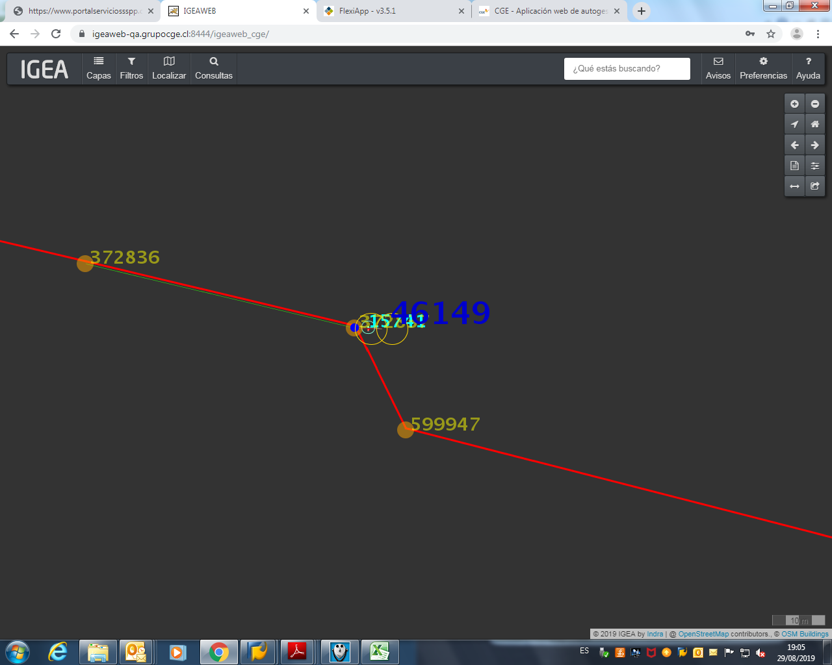 Croquis (plano o a mano alzada)

